Sheet1
RAG プログラムの構成について

 | フォルダ内容
 | ├ | gui_sample.py |  | … | RAGへの質問を行うGUI
 | ├ | pdf_rag_sample.py |  | … | RAG本体
 | └ | pdf/ |  | … | PDFファイルを格納するフォルダ

実行方法
1 | 生成AIに検索させたいPDF文書をpdfフォルダに格納する
2 | GUIを起動する
 | > | python3 gui_sample.py
3 | 質問を記入し, チャットに質問ボタンをクリックすると返信が返ってくる
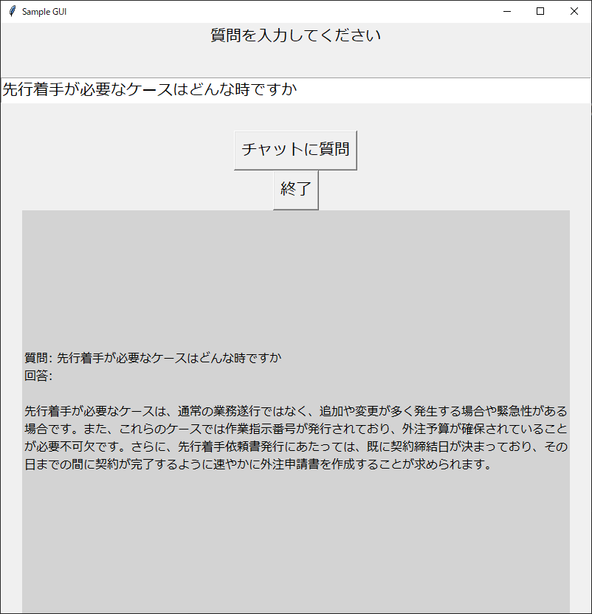
 | (実行例)

プログラムフロー

 | 作業 |  |  |  | gui_sample | pdf_rag_sample

プログラム起動
画面初期化

質問を入力し,
ボタンをクリック
質問文をRAGプログラムへ投げる
PDFフォルダの内容をテキスト化
 |  |  |  |  |  |  | ※テキスト化できればpdfに限らない

テキスト内容から
回答候補を作成
 |  |  |  |  |  |  | ※どのように候補を区切るかがコツ
 |  |  |  |  |  |  | ベクトル化

質問を回答と比較できるよう設定
 |  |  |  |  |  |  | ベクトル化

質問の意図に最も近い回答候補を抽出
 |  |  |  |  |  |  | RAGの実施
 |  |  |  |  |  |  | コサイン類似度判定(※1)

質問と回答候補をもとに,chatGPTに返信を作成してもらう
 |  |  |  |  |  |  | ChatGPTへ質問

回答結果確認
GUIに回答を書込み
chatGPTの回答を返信

 | ※1 コサイン類似度:
 |  | 数学／統計学／機械学習におけるコサイン類似度（Cosine Similarity）とは、
 |  | 2つのベクトルが「どのくらい似ているか」という類似性を表す尺度で、
 |  | 具体的には（ベクトル空間における）2つのベクトルがなす角のコサイン値

 |  | ・ | 1なら「0度で、同じ向きのベクトル＝完全に似ている」
 |  | ・ | 0なら「90度で、独立／直交した向きのベクトル＝似ている／いない、のどちらにも無関係」
 |  | ・ | -1なら「180度で、反対向きのベクトル＝完全に似ていない」

 | 質問と回答候補を比較して, 生成AIのモデルが, もっとも回答に近い文書があるかどうかを判断している

